Worksheet
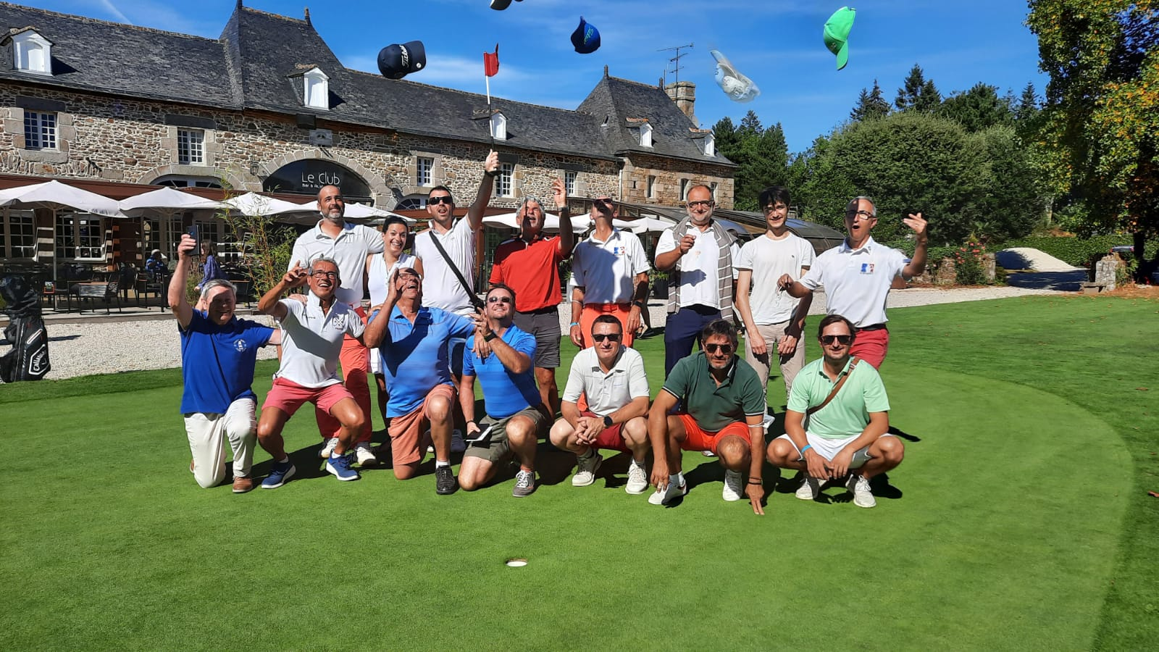
JANVIER |  |  |  | FÉVRIER |  |  |  | MARS |  |  |  | AVRIL |  |  |  | MAI |  |  |  | JUIN
D | 1 |  |  | MER | 1 |  |  | MER | 1 |  |  | SAM | 1 | COUPE DE FRANCE |  | LUN | 1 |  | 18 | JEU | 1
 |  |  |  |  |  |  |  |  |  |  |  |  |  | ROIFFE LOUDUN |  |  |  | FÊTE DU TRAVAIL |  |  |  | R: AUGERVILLE
LUN | 2 |  | 01 | JEU | 2 |  |  | JEU | 2 |  |  | D | 2 |  |  | MAR | 2 |  |  | VEN | 2

MAR | 3 |  |  | VEN | 3 |  |  | VEN | 3 |  |  | LUN | 3 |  | 14 | MER | 3 |  |  | SAM | 3
 |  |  |  |  |  |  |  |  |  |  |  |  |  |  |  |  |  |  |  |  |  | #4: BAUGE
MER | 4 |  |  | SAM | 4 |  |  | SAM | 4 |  |  | MAR | 4 |  |  | JEU | 4 |  |  | D | 4
 |  |  |  |  |  | AG (CHEVERNY) |  |  |  | #1: BOURGES
JEU | 5 |  |  | D | 5 |  |  | D | 5 |  |  | MER | 5 |  |  | VEN | 5 |  |  | LUN | 5 |  | 23

VEN | 6 |  |  | LUN | 6 |  | 06 | LUN | 6 |  | 10 | JEU | 6 |  |  | SAM | 6 |  |  | MAR | 6
 |  |  |  |  |  |  |  |  |  |  |  |  |  |  |  |  |  | #3:WE / ROYAN
SAM | 7 |  |  | MAR | 7 |  |  | MAR | 7 |  |  | VEN | 7 |  |  | D | 7 |  |  | MER | 7

D | 8 |  |  | MER | 8 |  |  | MER | 8 |  |  | SAM | 8 | A: SARRAY |  | LUN | 8 |  | 19 | JEU | 8
 |  |  |  |  |  |  |  |  |  |  |  |  |  | B: CHARTRES-FONTENAY |  |  |  | VICTOIRE 1945
LUN | 9 |  | 02 | JEU | 9 |  |  | JEU | 9 |  |  | D | 9 |  |  | MAR | 9 |  |  | VEN | 9
 |  |  |  |  |  |  |  |  |  |  |  |  |  | PÂQUES
MAR | 10 |  |  | VEN | 10 |  |  | VEN | 10 |  |  | LUN | 10 |  | 15 | MER | 10 |  |  | SAM | 10 | A CHEVERNY
 |  |  |  |  |  |  |  |  |  |  |  |  |  | L. DE PÂQUES |  |  |  |  |  |  |  | B VAUGOUARD
MER | 11 |  |  | SAM | 11 |  |  | SAM | 11 |  |  | MAR | 11 |  |  | JEU | 11 |  |  | D | 11
 |  |  |  |  |  |  |  |  |  | #2: CHEVERNY
JEU | 12 |  |  | D | 12 |  |  | D | 12 |  |  | MER | 12 |  |  | VEN | 12 |  |  | LUN | 12 |  | 24

VEN | 13 |  |  | LUN | 13 |  | 07 | LUN | 13 |  | 11 | JEU | 13 |  |  | SAM | 13 | A: VAL DE L INDRE |  | MAR | 13
 |  |  |  |  |  |  |  |  |  |  |  |  |  |  |  |  |  | B: ARDREE
SAM | 14 |  |  | MAR | 14 |  |  | MAR | 14 |  |  | VEN | 14 |  |  | D | 14 |  |  | MER | 14

D | 15 |  |  | MER | 15 |  |  | MER | 15 |  |  | SAM | 15 |  |  | LUN | 15 |  | 20 | JEU | 15
 |  |  |  |  |  |  |  |  |  |  |  |  |  | #1: CHIC Sancerre
LUN | 16 |  | 03 | JEU | 16 |  |  | JEU | 16 |  |  | D | 16 |  |  | MAR | 16 |  |  | VEN | 16
 |  |  |  |  |  |  |  |  |  |  |  |  |  |  |  |  |  | R: 7 TOURS |  |  |  | #3: CHIC Picardière
MAR | 17 |  |  | VEN | 17 |  |  | VEN | 17 |  |  | LUN | 17 |  | 16 | MER | 17 |  |  | SAM | 17 | #1: INDIV. BOURGES
 |  |  |  |  |  |  |  |  |  |  |  |  |  |  |  |  |  |  |  |  |  | #2 & 3: INDIV. CHEVERNY
MER | 18 |  |  | SAM | 18 |  |  | SAM | 18 |  |  | MAR | 18 |  |  | JEU | 18 |  |  | D | 18
 |  |  |  |  |  |  |  |  |  |  |  |  |  |  |  |  |  | ASCENSION
JEU | 19 |  |  | D | 19 |  |  | D | 19 |  |  | MER | 19 |  |  | VEN | 19 |  |  | LUN | 19 |  | 25

VEN | 20 |  |  | LUN | 20 |  | 08 | LUN | 20 |  | 12 | JEU | 20 |  |  | SAM | 20 |  |  | MAR | 20
 |  |  |  |  |  |  |  |  |  |  |  |  |  |  |  |  |  |  |  |  |  | R: PICARDIERE
SAM | 21 |  |  | MAR | 21 |  |  | MAR | 21 |  |  | VEN | 21 |  |  | D | 21 |  |  | MER | 21

D | 22 |  |  | MER | 22 |  |  | MER | 22 |  |  | SAM | 22 |  |  | LUN | 22 |  | 21 | JEU | 22

LUN | 23 |  | 04 | JEU | 23 |  |  | JEU | 23 |  |  | D | 23 |  |  | MAR | 23 |  |  | VEN | 23

MAR | 24 |  |  | VEN | 24 |  |  | VEN | 24 |  |  | LUN | 24 |  | 17 | MER | 24 |  |  | SAM | 24 | A: SULLY / LOIRE
 |  |  |  |  |  |  |  |  |  |  |  |  |  |  |  |  |  |  |  |  |  | B: SULLY / LOIRE
MER | 25 |  |  | SAM | 25 |  |  | SAM | 25 |  |  | MAR | 25 |  |  | JEU | 25 |  |  | D | 25

JEU | 26 |  |  | D | 26 |  |  | D | 26 |  |  | MER | 26 |  |  | VEN | 26 |  |  | LUN | 26 |  | 26

VEN | 27 |  |  | LUN | 27 |  | 09 | LUN | 27 |  | 13 | JEU | 27 |  |  | SAM | 27 | #2: CHIC Touraine |  | MAR | 27

SAM | 28 |  |  | MAR | 28 |  |  | MAR | 28 |  |  | VEN | 28 |  |  | D | 28 |  |  | MER | 28
 |  |  |  |  |  |  |  |  |  |  |  |  |  |  |  |  |  | PENTECÔTE
D | 29 |  |  |  |  |  |  | MER | 29 |  |  | SAM | 29 |  |  | LUN | 29 |  | 22 | JEU | 29
 |  |  |  |  |  |  |  |  |  |  |  |  |  |  |  |  |  | L. PENTECÔTE
LUN | 30 |  | 05 |  |  |  |  | JEU | 30 |  |  | D | 30 |  |  | MAR | 30 |  |  | VEN | 30

MAR | 31 |  |  |  |  |  |  | VEN | 31 |  |  |  |  |  |  | MER | 31

JUILLET |  |  |  | AOÛT |  |  |  | SEPTEMBRE |  |  |  | OCTOBRE |  |  |  | NOVEMBRE |  |  |  | DÉCEMBRE
SAM | 1 |  |  | MAR | 1 |  |  | VEN | 1 |  |  | D | 1 |  |  | MER | 1 |  |  | VEN | 1
 |  | Qualif. Pitch & Put |  |  |  |  |  |  |  |  |  |  |  |  |  |  |  | TOUSSAINT
D | 2 |  |  | MER | 2 |  |  | SAM | 2 |  |  | LUN | 2 |  | 40 | JEU | 2 |  |  | SAM | 2

LUN | 3 |  | 27 | JEU | 3 |  |  | D | 3 |  |  | MAR | 3 |  |  | VEN | 3 |  |  | D | 3
 |  |  |  |  |  |  |  |  |  | DEPARTEMENTAUX
MAR | 4 |  |  | VEN | 4 |  |  | LUN | 4 |  | 36 | MER | 4 |  |  | SAM | 4 |  |  | LUN | 4 |  | 49

MER | 5 |  |  | SAM | 5 |  |  | MAR | 5 |  |  | JEU | 5 |  |  | D | 5 |  |  | MAR | 5

JEU | 6 |  |  | D | 6 |  |  | MER | 6 |  |  | VEN | 6 |  |  | LUN | 6 |  | 45 | MER | 6

VEN | 7 |  |  | LUN | 7 |  | 32 | JEU | 7 |  |  | SAM | 7 | A: TOURAINE |  | MAR | 7 |  |  | JEU | 7
 |  |  |  |  |  |  |  |  |  |  |  |  |  | B: CHEVERNY
SAM | 8 |  |  | MAR | 8 |  |  | VEN | 8 |  |  | D | 8 |  |  | MER | 8 |  |  | VEN | 8
 |  | #4: CHIC Val de L' Indre
D | 9 |  |  | MER | 9 |  |  | SAM | 9 | #5: CHIC Ardrée |  | LUN | 9 |  | 41 | JEU | 9 |  |  | SAM | 9
 |  |  |  |  |  |  |  |  |  | COUPE DE FRANCE
LUN | 10 |  | 28 | JEU | 10 |  |  | D | 10 |  |  | MAR | 10 |  |  | VEN | 10 |  |  | D | 10

MAR | 11 |  |  | VEN | 11 |  |  | LUN | 11 |  | 37 | MER | 11 |  |  | SAM | 11 |  |  | LUN | 11 |  | 50
 |  |  |  |  |  |  |  |  |  |  |  |  |  |  |  |  |  | ARMISTICE 1918
MER | 12 |  |  | SAM | 12 |  |  | MAR | 12 |  |  | JEU | 12 |  |  | D | 12 |  |  | MAR | 12

JEU | 13 |  |  | D | 13 |  |  | MER | 13 |  |  | VEN | 13 |  |  | LUN | 13 |  | 46 | MER | 13

VEN | 14 |  |  | LUN | 14 |  | 33 | JEU | 14 |  |  | SAM | 14 | BARRAGES |  | MAR | 14 |  |  | JEU | 14
 |  | FÊTE NATIONALE |  |  |  |  |  |  |  |  |  |  |  | #6: CHEVERNY
SAM | 15 |  |  | MAR | 15 |  |  | VEN | 15 |  |  | D | 15 |  |  | MER | 15 |  |  | VEN | 15
 |  |  |  |  |  | ASSOMPTION
D | 16 |  |  | MER | 16 |  |  | SAM | 16 | A: DONNERY |  | LUN | 16 |  | 42 | JEU | 16 |  |  | SAM | 16
 |  |  |  |  |  |  |  |  |  | B: SANCERRE
LUN | 17 |  | 29 | JEU | 17 |  |  | D | 17 |  |  | MAR | 17 |  |  | VEN | 17 |  |  | D | 17

MAR | 18 |  |  | VEN | 18 |  |  | LUN | 18 |  | 38 | MER | 18 |  |  | SAM | 18 |  |  | LUN | 18 |  | 51

MER | 19 |  |  | SAM | 19 |  |  | MAR | 19 |  |  | JEU | 19 |  |  | D | 19 |  |  | MAR | 19

JEU | 20 |  |  | D | 20 |  |  | MER | 20 |  |  | VEN | 20 |  |  | LUN | 20 |  | 47 | MER | 20

VEN | 21 |  |  | LUN | 21 |  | 34 | JEU | 21 |  |  | SAM | 21 |  |  | MAR | 21 |  |  | JEU | 21
 |  |  |  |  |  |  |  |  |  |  |  |  |  | #6: CHIC Cheverny
SAM | 22 |  |  | MAR | 22 |  |  | VEN | 22 |  |  | D | 22 |  |  | MER | 22 |  |  | VEN | 22

D | 23 |  |  | MER | 23 |  |  | SAM | 23 |  |  | LUN | 23 |  | 43 | JEU | 23 |  |  | SAM | 23
 |  |  |  |  |  |  |  |  |  | RATTRAPAGE
LUN | 24 |  | 30 | JEU | 24 |  |  | D | 24 |  |  | MAR | 24 |  |  | VEN | 24 |  |  | D | 24

MAR | 25 |  |  | VEN | 25 |  |  | LUN | 25 |  | 39 | MER | 25 |  |  | SAM | 25 |  |  | LUN | 25 |  | 52
 |  |  |  |  |  |  |  |  |  |  |  |  |  |  |  |  |  |  |  |  |  | NOËL
MER | 26 |  |  | SAM | 26 |  |  | MAR | 26 |  |  | JEU | 26 |  |  | D | 26 |  |  | MAR | 26

JEU | 27 |  |  | D | 27 |  |  | MER | 27 |  |  | VEN | 27 |  |  | LUN | 27 |  | 48 | MER | 27

VEN | 28 |  |  | LUN | 28 |  | 35 | JEU | 28 |  |  | SAM | 28 |  |  | MAR | 28 |  |  | JEU | 28
 |  |  |  |  |  |  |  |  |  | R: MARCILLY
SAM | 29 |  |  | MAR | 29 |  |  | VEN | 29 |  |  | D | 29 |  |  | MER | 29 |  |  | VEN | 29

D | 30 |  |  | MER | 30 |  |  | SAM | 30 |  |  | LUN | 30 |  | 44 | JEU | 30 |  |  | SAM | 30
 |  |  |  |  |  |  |  |  |  | #5: LA BOSSE
LUN | 31 |  | 31 | JEU | 31 |  |  |  |  |  |  | MAR | 31 |  |  |  |  |  |  | D | 31

